Лист1
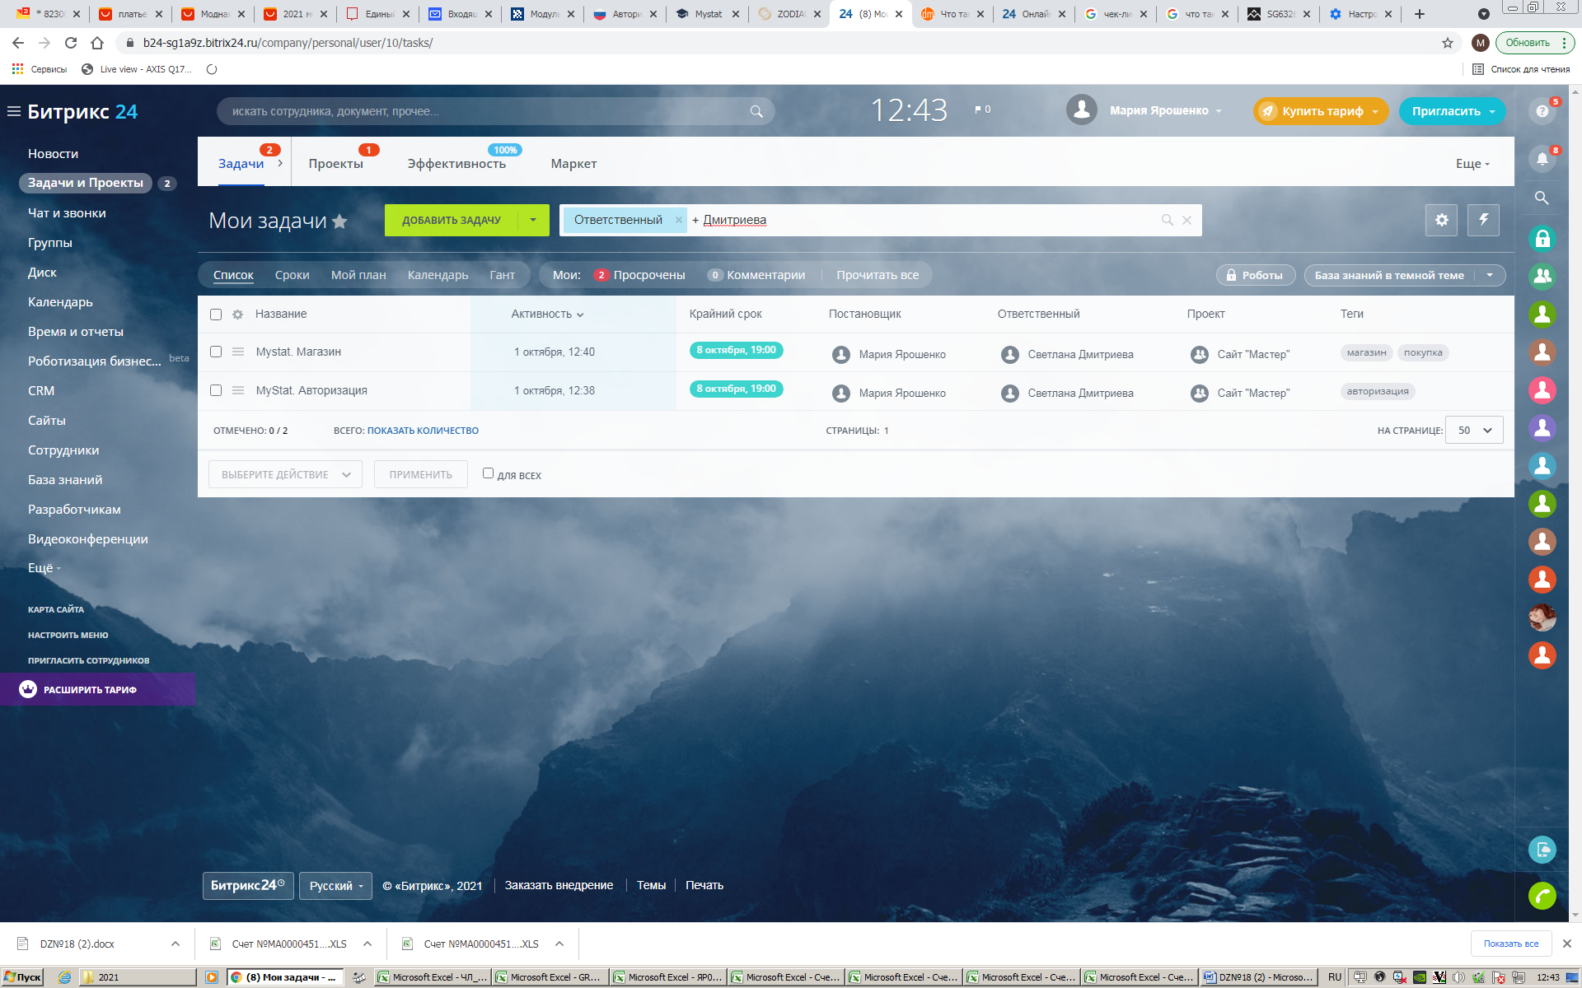
п.п | Чек-лист сайт https://www.bitrix24.ru/ | Результат pass/failed | Комментраии
1. | Регистрация
 | 1.1 email
 | 1.2 смс-код
 | 1.3 пароль
2. | Авторизация
 | 1.1 Позитивный сценарий
 | 1.2 Негативные сценарии
 | 1.3 Восстановление пароля
3. | Профиль
 | 3.1 Изменение: имени, пароля, email, загрузка фоторграфий
 | 3.2 Настройка уведомлений: простой режим, расширенный режим
 | 3.3 Подписка
 | 3.4 Удаление аккаунта
4. | Пользовательский сценарий
 | 1. Чат и звонки:
 | а) Войти во вкладу Чат и Звонки, выбрать пользователя Светлана Дмитриева, нажать Видеозвонок НD, связаться с абонентом
 | б) Добавить в видеочат Екатерина Токарева
5. | Задачи и Проекты
 | 1. Создать задачу
 | 2. Проверить работу бургерного меню "Выбрать действие" (удалить, пинг, завершить, сменить постановщика и далее по списку)
6. | Календарь
 | 1.Мой календарь
 | 2. Календарь компании
7. | Время и отчеты
 | График отсутствий, рабочее время, рабочие отчеты, рабочие графики, собрания и планерки
8. | СRM
 | а)Сделки, Воронка продаж
 | б) Контракты, Компании
 | в) Товары
 | г)Аналитика, отчеты
9. | Сотрудники
 | 1.Просмотр профиля
 | 2. Распределение сотрудника в отдел бухгалтерии
10. | Дополнительные функции программы
 | 1. Новости
 | 2. Темы оформления
 | 3. Маркет
11. | Юзабилити
 | 1. Доступность сайса
 | 2. Понятность навигации
 | 3. Полнота и доступность контента
 | 4. Наличие возможных недостатков (GUI, раскрывающееся меню, время отклика )

